COMPARATIVO
 |  | FORMATO DE SOLICITUD DE OFERTA COMPRA ELECTRÓNICA

 |  |  |  |  |  |  |  |  |  |  |  |  |  |  |  |  | INS - F - 51
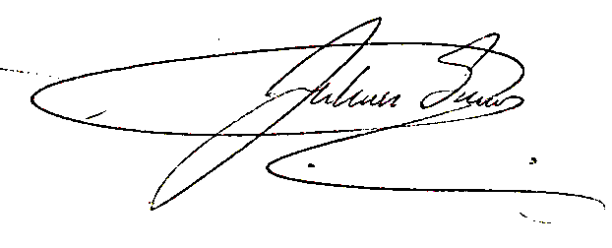

 |  | ELEMENTOS A ADQUIRIR
 |  | MATERIAL MÉDICO QUIRÚRGICO
 |  | MATERIAL DE LABORATORIO |  |  |  |  | Elaboró: Responsable de Compras |  |  |  |  |  |  |  | FECHA
 |  | MEDICAMENTOS |  |  |  |  |  |  |  |  |  |  |  |  | MES | AÑO
 |  | MATERIAL DE ODONTOLOGÍA |  |  |  |  |  |  |  |  |  |  |  |  | SEPTIEMBRE | 2025
 |  | LIQUIDOS Y DISPOSITIVOS ANTICONCEPTIVOS |  | x
 |  | EQUIPOS BIOMÉDICOS |  |  |  |  | Aprobó: Líder Gestión de Insumos
 |  | OTROS MATERIALES Y SUMINISTROS

Columna1 | Columna19 | Columna2 | Columna3 | Columna4 | Columna5 | INFORMACIÓN DILIGENCIADA POR EL PROVEEDOR | Columna6 | Columna7 | Columna8 | Columna9 | Columna10 | Columna11 | Columna13 | Columna14 | Columna15 | Columna16 | Columna18
CODIGO | ITEM | DETALLE | PRESENTACION | CANTIDAD | MARCA REQUERIDA O CARACTERISTICAS ESPECIFICAS | PROVEEDOR | ¿LAS CARACTERISTICAS ES LA REQUERIDA? (SI/NO) | PRESENTACION UNIDAD EMPAQUE | CARACTERISTICAS DEL PRODUCTO | TIEMPO DE ENTREGA (DIAS) | TIEMPO DE RESPUESTA A DEVOLUCIONES O RECLAMACIONES (DIAS) | TIEMPO DE RESPUESTA A SOLICITUD DE INSUMOS REQUERIDOS CON URGENCIA (DIAS) | ¿CUMPLE CON LOS CRITERIOS AMBIENTALES? (SI/NO) | ¿CUMPLE CON LOS CRITERIOS DE SST? (SI/NO) | REGISTRO INVIMA ACTUALIZADO | VR.UNITARIO | VR. TOTAL
 | 1 | SOLUCION SALINA NORMAL | X 500CC | 4000 | FRESENIUS | MEDIVALLE SF SAS | SI | BOLSA X 500 ML | LIQUIDOS | 2 | 2 | 2 | SI | SI | 2020M-0002010-R2 | $ 3,400.00 | $ 13,600,000
 | 2 | SOLUCION SALINA NORMAL | X 100 ML | 3200 | FRESENIUS | MEDIVALLE SF SAS | SI | BOLSA X 100 ML | LIQUIDOS | 2 | 2 | 2 | SI | SI | 2020M-0002010-R2 | $ 2,750.00 | $ 8,800,000
 | 3 | LACTATO RINGER HARTMAN SOLUCION BOLSA | - 500 ML | 600 | FRESENIUS | MEDIVALLE SF SAS | SI | BOLSA X 500 ML | LIQUIDOS | 2 | 2 | SI | SI | SI | 2022M-0003574-R2 | $ 3,300.00 | $ 1,980,000
 | 4 | DEXTROSA EN AGUA 10% BOLSA | X 500CC - UND | 63 | FRESENIUS | MEDIVALLE SF SAS | SI | BOLSA X 500 ML | LIQUIDOS | 2 | 2 | SI | SI | SI | 2021M-0003945-R2 | $ 4,000.00 | $ 252,000
 | 5 | DEXTROSA EN AGUA 5% BOLSA | X500CC - UND | 63 | FRESENIUS | MEDIVALLE SF SAS | SI | BOLSA X 500 ML | LIQUIDOS | 2 | 2 | SI | SI | SI | 2015M-0003927-R1 | $ 4,295.00 | $ 270,585
 | 6 | AGUA ESTERIL PARA INYECCION | 500 ML | 30 | CORPAUL | MEDIVALLE SF SAS | SI | BOLSA X 500 ML | LIQUIDOS | 2 | 2 | SI | SI | SI | 2019M-007522-R3 | $ 7,200.00 | $ 216,000

